solution
Nom | Image | Carburant
 | Carburant
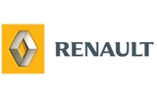 | Voiture
 | Banque
 | Electricite
 | Gaz
 | Train

